宿泊要項
男子第54回・女子第42回中四国学生ハンドボール

選手権大会秋季リーグ戦

宿泊・弁当ご案内



 |  | 日本ツーリストクラブ株式会社

 |  | 〒 745-0011
 |  | 山口県周南市桜馬場通３丁目１６番地（ザ・グラマシー２F）

 |  | ☎ 0834-22-3200 |  | FAX 0834-22-3210

 |  | E-mail:ntc3200@sweet.ocn.ne.jp

男子第54回・女子第43回中四国学生ハンドボール選手権大会

秋季リーグ戦 『宿泊・弁当のご案内』

謹啓 皆様におかれましては益々のご健勝のこととお喜び申し上げます。「中四国学生ハンドボール選手権
大会秋季リーグ戦」が盛大に開催されますことを心からお祝い申し上げるとともに、中四国各地より
の皆様の山口県へのご来県を歓迎申し上げます。
謹白
日本ツーリストクラブ㈱

 | １、宿泊のご案内
 | ◎宿泊取扱日 平成27年8月24日（月） ～ 8月27日（木）
 | ◎宿泊料金 （1泊2食付・1泊朝食付・素泊まり、税金・サービス料込みのお一人様料金です。）
 | ＊下記宿泊施設別料金表をご確認ください。
 | （駐車料金は別途必要になります。各ホテルにてお支払いください。）

 | 番号 | 施設名 |  | 部屋タイプ | 食事条件 | 宿泊料金 |  | 申込記号
 | ① | ホテルアルフレックス |  | 洋室 シングル | １泊朝食 | ¥4,900 |  | Aー１
 |  |  |  |  | １泊２食 | ¥7,000 |  | Aー２
 |  |  |  |  | 素泊まり | ¥4,800 |  | Aー３
 | ② | ホテルAZ 山口徳山店 |  | 洋室 シングル | １泊朝食 | ¥5,400 |  | Bー１
 |  |  |  |  | １泊２食 | ¥6,700 |  | Bー２
 |  |  |  |  | 素泊まり | ¥5,300 |  | Bー３
 | ③ | ザ・グラマシー |  | 洋室 シングル | １泊朝食 | ¥5,800 |  | Cー１
 |  |  |  |  | １泊２食 | ¥7,560 |  | Cー２
 |  |  |  |  | 素泊まり | ¥4,800 |  | Cー３
 | ④ | ルートイン徳山駅前店 |  | 洋室 シングル | １泊朝食 | ¥6,200 |  | Dー１
 |  |  |  |  | １泊２食 | ¥7,560 |  | Dー２
 |  |  |  |  | 素泊まり | ¥6,200 |  | Dー３
 | ⑤ | ホテルサンルート徳山 |  | 洋室 | １泊朝食 | ¥6,300 |  | Eー１
 |  |  |  |  | １泊２食 | ¥7,560 |  | Eー２
 |  |  |  |  | 素泊まり | ¥5,500 |  | Eー３
 | ＊お部屋には限りがございますので、お早めにお申し込みくださいますようお願い申しあげます。
 | ＊お申込順によりご希望のホテルの手配させて頂きます。
 |  |  |  | 2

 | ２、弁当のご案内
 | 大会当日は多数の参加が予想されます。会場周辺にはレストラン等の食事施設が少ないため、
 | 事前に弁当の予約を承ります。
 | ◎１食代金 ７００円（お茶・税金含む）

 | ３、お申し込みのご案内
 | ◎別紙お申込書に必要事項を記入の上、FAX又はEメールにてお申し込み下さい。
 | ◎大会開催日の約１週間前頃までに予約確認書と請求書、振込用紙を送付させていただきます。
 | ◎変更・取消等により、返金が生じた場合は大会期間中精算させていただきます。

 | ４、お申し込み締切日
 | ◎平成27年８月４日（火）

 | ５、変更・取消しについて
 |  | 宿泊取消料 | 契約解除の通知を受けた日
 |  |  | 不泊 | 当日 | 前日 | 7日前 | 20日前
 |  | 14名まで | 100% | 80% | 40% | 30% | 20%

 |  | 15名以上 | 100% | 80% | 50% | 40% | 30%

 | ◎弁当の変更・取消しは、前日17：00まで・・・・・・・・・・無料
 | 〃 17：00以降・・・・・・・・・100％です

 | ６、お申し込み・お問い合せ
 |  |  |  | 〒745-0011 山口県周南市桜馬場通３丁目１６
 | 日本ツーリストクラブ㈱ |  |  | TEL ： 0834-22-3200 FAX ： 0834-22-3210
 |  |  |  | Eーmail : yoshiyama@y-ntc.co.jp |  |  | 担当 義山

 |  |  |  | 3

宿泊案内
宿泊予定ホテル概要

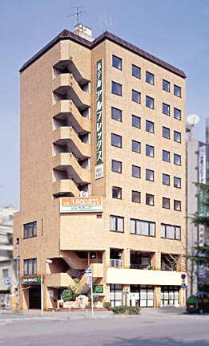
施設名 |  | ホテルアルフレックス |  |  |  | 部屋タイプ | 食事条件 申込記号 | 宿泊料金

番号 | ① | 所在地 | 〒745-0034
 |  |  |  | 周南市御幸通2-14 |  | 洋室 シングル | 1泊朝食 Aー1 | ¥4,900
①最寄の駅 |  | JR徳山駅 | 徒歩2分
②試合会場までのアクセス
周南市総合スポーツセンター |  |  | 路線バス（徳山駅乗車） |  | タクシー |  | 1泊2食 Aー2 | ¥7,000
緑ヶ丘じゅんかん線 |  |  | 所要時間 | 10分 | 10分
（緑ヶ丘運動公園前）徒歩３分 |  |  | 料 金 | 230円 | 約1,500円
③MTルーム |  | × | ⑥コインランドリー |  | ○ |  | 素泊まり Aー3 | ¥4,800
④室内冷蔵庫 |  | ○ | ⑦駐車場 |  | 有料
⑤製氷機 |  | ○ | ⑧コンビニ |  | 徒歩1分

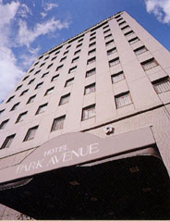
施設名 |  | ホテル AZ 山口徳山店 |  |  |  | 部屋タイプ | 食事条件 申込記号 | 宿泊料金

番号 | ② | 所在地 | 〒745-0036 | 周南市本町1-21
 |  |  |  |  |  | 洋室 シングル | 1泊朝食 Bー1 | ¥5,400
①最寄の駅 |  | JR徳山駅 | 徒歩3分
②試合会場までのアクセス
周南市総合スポーツセンター |  |  | 路線バス（徳山駅乗車） |  | タクシー |  | 1泊2食 Bー2 | ¥6,700
緑ヶ丘じゅんかん線 |  |  | 所要時間 | 10分 | 10分
（緑ヶ丘運動公園前）徒歩３分 |  |  | 料 金 | 230円 | 約1,500円
③MTルーム |  | × | ⑥コインランドリー |  | ○ |  | 素泊まり Bー3 | ¥5,300
④室内冷蔵庫 |  | ○ | ⑦駐車場 |  | 有料
⑤製氷機 |  | ○ | ⑧コンビニ |  | 徒歩1分

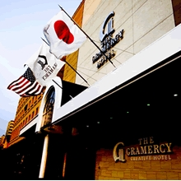
施設名 |  | ザ・グラマシー |  |  |  | 部屋タイプ | 食事条件 申込記号 | 宿泊料金

番号 | ③ | 所在地 | 〒745-0011 | 周南市桜馬場3-16
 |  |  |  |  |  | 洋室 シングル | 1泊朝食 Cー1 | ¥5,800
①最寄の駅 |  | JR徳山駅 | 徒歩10分
②試合会場までのアクセス
周南市総合スポーツセンター |  |  | 路線バス（桜馬場乗車） |  | タクシー |  | 1泊2食 Cー2 | ¥7,560
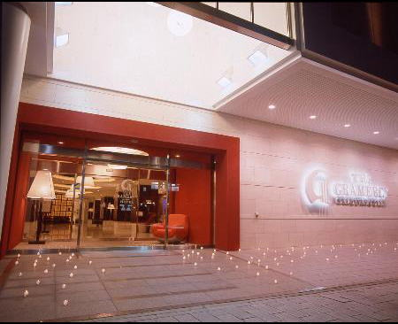
緑ヶ丘じゅんかん線 |  |  | 所要時間 | 10分 | 8分
（緑ヶ丘運動公園前）徒歩３分 |  |  | 料 金 | 230円 | 約1,200円
③MTルーム |  | 有料 | ⑥コインランドリー |  | × |  | 素泊まり Cー3 | ¥4,800
④室内冷蔵庫 |  | ○ | ⑦駐車場 |  | 有料
⑤製氷機 |  | ○ | ⑧コンビニ |  | 徒歩1分

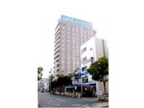
施設名 |  | ホテルルートイン徳山駅前 |  |  |  | 部屋タイプ | 食事条件 申込記号 | 宿泊料金

番号 | ④ | 所在地 | 〒745-0036 | 周南市本町1-35
 |  |  |  |  |  | 洋室 シングル | 1泊朝食 Dー1 | ¥6,200
①最寄の駅 |  | JR徳山駅 | 徒歩2分
②試合会場までのアクセス
周南市総合スポーツセンター |  |  | 路線バス（徳山駅乗車） |  | タクシー |  | 1泊2食 Dー2 | ¥7,560
緑ヶ丘じゅんかん線 |  |  | 所要時間 | 10分 | 10分
（緑ヶ丘運動公園前）徒歩３分 |  |  | 料 金 | 230円 | 約1,500円
③MTルーム |  | × | ⑥コインランドリー |  | ○ |  | 素泊まり Dー3 | ¥6,200
④室内冷蔵庫 |  | ○ | ⑦駐車場 |  | 有料
⑤製氷機 |  | ○ | ⑧コンビニ |  | 徒歩1分

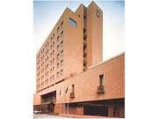
施設名 |  | ホテルサンルート徳山 |  |  |  | 部屋タイプ | 食事条件 申込記号 | 宿泊料金

番号 | ⑤ | 所在地 | 〒745-0025 | 周南市筑港町8-33
 |  |  |  |  |  | 洋室 シングル | 1泊朝食 Eー1 | ¥6,300
①最寄の駅 |  | JR徳山駅 | 徒歩3分
②試合会場までのアクセス
周南市総合スポーツセンター |  |  | 路線バス（徳山駅乗車） |  | タクシー |  | 1泊2食 Eー2 | ¥7,560
緑ヶ丘じゅんかん線 |  |  | 所要時間 | 10分 | 10分
（緑ヶ丘運動公園前）徒歩３分 |  |  | 料 金 | 230円 | 約1,500円
③MTルーム |  | 有料 | ⑥コインランドリー |  | × |  | 素泊まり Eー3 | ¥5,500
④室内冷蔵庫 |  | ○ | ⑦駐車場 | バス有料：普通車無料
⑤製氷機 |  | ○ | ⑧コンビニ |  | 徒歩1分

周南市マップ
 |  |  |  |  |  |  |  |  |  |  | 競技会場

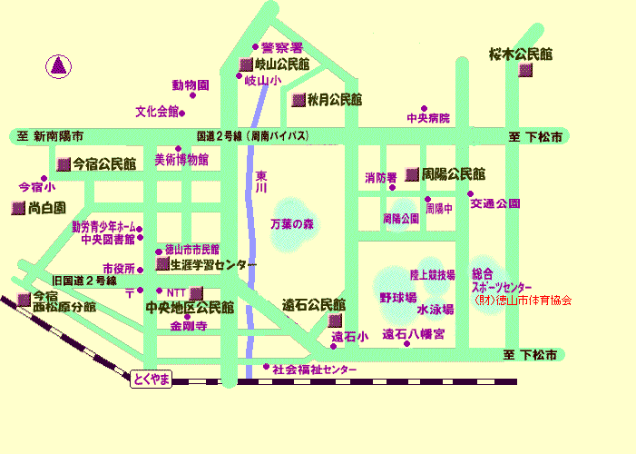

キリンビバレッジ

 |  |  |  |  |  |  |  |  |  |  | 周南市内マップ

 |  |  |  |  |  |  |  |  |  |  |  |  |  |  |  |  |  |  |  |  |  |  | 中国道鹿野IC
 |  |  |  |  |  |  |  |  |  |  |  |  |  |  |  |  | ●徳山動物園
 |  |  |  |  |  |  |  |  |  |  |  | ●周南市文化会館
 |  |  |  |  |  |  | ●ジョリーパスタ |  |  |  |  |  |  |  |  |  |  | ●チキータビル |  |  |  |  | 線
 | 山陽道徳川西IC |  |  |  |  |  |  |  |  |  | 国道２号線 |  |  |  |  |  |  |  |  |  | 山陽道徳山東IC

 |  |  |  |  |  |  |  |  |  |  |  |  |  |  | ● |  |  | ●AKIYAMA |  |  |  |  |  |  | ●
 |  |  |  |  |  |  |  |  |  |  |  | 周南美術博物館 |  |  |  |  |  |  |  |  |  |  |  |  | ローソン
 |  |  |  |  |  |  |  |  |  |  |  |  |  |  |  |  | ●敦煌 |  |  | ●広島商銀

 |  |  |  |  |  | 岐山通り | ●ｾﾌﾞﾝｲﾚﾌﾞﾝ
 |  |  | ●図書館 |  |  |  |  |  |  |  |  |  |  | ● |  |  | ●総合庁舎
 |  |  |  |  |  |  |  |  |  |  |  | 教育委員会

 | 周南市役所 |  |  |  |  |  |  |  |  |  |  |  |  |  |  |  |  |  |  |  |  | ●
 |  |  |  | ● |  |  | ●山口銀行 |  |  |  |  |  |  |  | ●徳山小学校 |  |  |  |  |  | 伊予銀行

ザ・グラマシー

 |  |  |  | ● |  |  | ●周南市役所 |  |  |  |  |  |  | ●県民共済

 |  | 徳山郵便局 |  |  |  |  | みゆき通庁舎 |  |  |  |  |  |  |  |  |  |  |  |  |  |  |  |  | ③

 |  |  |  |  |  | 御幸通り | ●もみじ銀行 |  |  |  |  |  |  | 西京銀行 |  | ● |  | 平和通り | ●八正寺 |  |  |  | 昭和通り
 |  |  |  | ● |  |  |  |  |  |  |  |  |  |  |  |  |  |  |  | ●本照寺
 |  |  | テレビ山口
ﾎﾃﾙｱﾙﾌﾚｯｸｽ
 |  |  |  |  |  |  |  |  |  | PH通り
 |  |  |  |  |  |  |  |  |  |  |  | ●ｻﾛﾝﾄﾞｵﾒｶﾞ |  |  |  |  |  |  |  |  |  |  |  | ●徳応寺
 |  |  |  |  |  |  | ●広島銀行 |  |  |  |  |  |  |  |  |  |  |  |  | ●青空公園
 |  |  |  |  | ①
ﾎﾃﾙ AZ 山口徳山店
 |  |  |  |  |  |  |  |  |  | 銀南街
ﾎﾃﾙﾙｰﾄｲﾝ徳山駅前
 |  | 大同生命 |  |  |  |  |  | ● | 三菱東京
 | ② |  | ● |  |  |  |  |  |  | UFJ銀行

 |  | ④ |  |  |  |  |  |  |  |  |  |  |  |  |  |  |  |  |  | ●ピピ５１０ |  |  |  | ●
 |  |  |  |  |  |  |  |  | ●大和証券
 |  |  |  |  | JR徳山駅 |  |  |  |  |  |  |  | みなみ銀座 |  |  |  |  | 平和大橋

ホテルサンルート徳山

 | ⑤
 |  |  |  |  | ●徳山港

